Серия привязей "Комфорт"
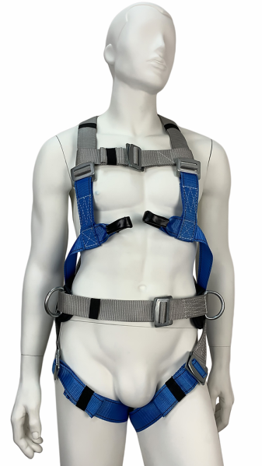 ЛИНЕЙКА ПРИВЯЗЕЙ "КОМФОРТ" ● Фиксированный пояс с неподвижными точками крепления для позиционирования; ● Внутренняя часть пояса изготовлена из дышащей влагоотводящей 3D-ткани; ● Эргономичный кушак высотой 170 мм; ● Х-образная пластина из морозостойкого материала; ● Наружная часть пояса сделана из износовлагостойкой ткани; ● Улучшенная конструкция набедренных лямок для комфортной работы на высоте; ● Разъёмные пряжки для удобства эксплуатирования; ● Петли для развески оборудования (на рисунке отсутствуют); ● Все привязи необходимо укомплектовать страховочными стропами. |  |  |  | 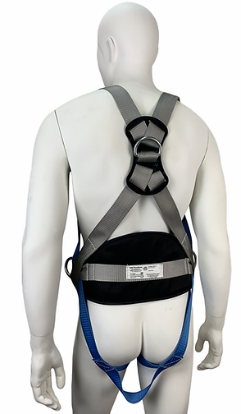
СЕРИЯ ПРИВЯЗЕЙ "КОМФОРТ"
№ п/п | Описание | Фото (+ ссылка на описание) | Обозначение | Стандартная цена (НДС 20%) | Партнёрская цена (НДС 20%) | Возможно увеличение размерного ряда! ▼
1 | Страховочно-удерживающая привязь с наплечными и набедренными лямками, двумя элементами крепления стропа для страховки и двумя - для удержания и позиционирования, без стропа (разъёмные наплечные и набедренные лямки) | УСП-2Ж4 "КОМФОРТ" |  | 1,055.00 ₽ | 1,030.00 ₽ | Размер: S,M,L (универсальный) Обхват пояса: 740 - 1440 мм Рост: до 200 см Обхват ног: до 100 см Вес: 1,30 кг

2 | Страховочно-удерживающая привязь с наплечными и набедренными лямками, двумя элементами крепления стропа для страховки (без пояса, разъёмные наплечные и набедренные лямки) | 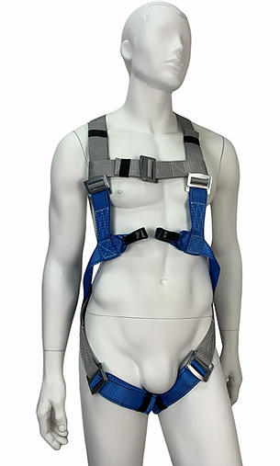 | УСП-2Ж4 "КОМФОРТ" (без пояса) | 845.00 ₽ | 825.00 ₽ | Размер: S,M,L (универсальный) Рост: до 200 см Обхват ног: до 100 см Вес: 0,70 кг
3 | Удерживающая привязь (без стропа) | 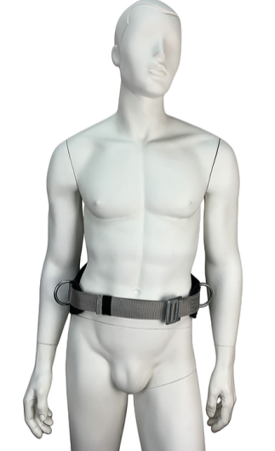 | УП-1 "КОМФОРТ" | 390.00 ₽ | 380.00 ₽ | Размер: S,M,L (универсальный) Обхват пояса: 740 - 1440 мм Вес: 0,60 кг
4 | Страховочно-удерживающая привязь с наплечными и набедренными лямками, с спинной точкой крепления стропа для страховки и двумя точками крепления на поясе для удержания | 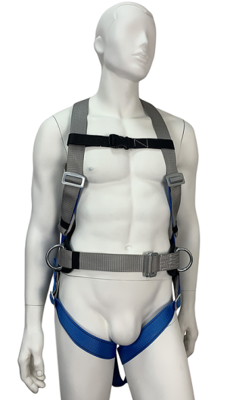 | УСП-2Ж "КОМФОРТ" | 890.00 ₽ | 870.00 ₽ | Размер: S,M,L (универсальный) Обхват пояса: 740 - 1440 мм Рост: до 200 см Обхват ног: до 100 см Вес: 1,10 кг
5 | Страховочно-удерживающая привязь с наплечными и набедренными лямками, с спинной точкой крепления стропа для страховки (без пояса, разъёмные наплечные и набедренные лямки) | 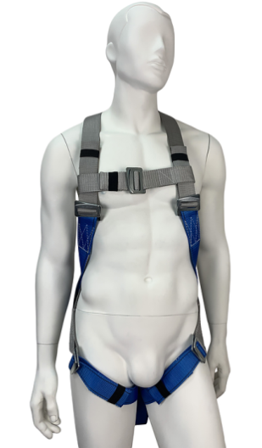 | УСП-2Ж "КОМФОРТ" (без пояса) | 690.00 ₽ | 675.00 ₽ | Размер: S,M,L (универсальный) Рост: до 200 см Обхват ног: до 100 см Вес: 0,65 кг
6 | Страховочно-удерживающая привязь с наплечными и набедренными лямками, с спинной точкой крепления стропа для страховки и двумя точками крепления на поясе для удержания (разъёмные наплечные и набедренные лямки) | 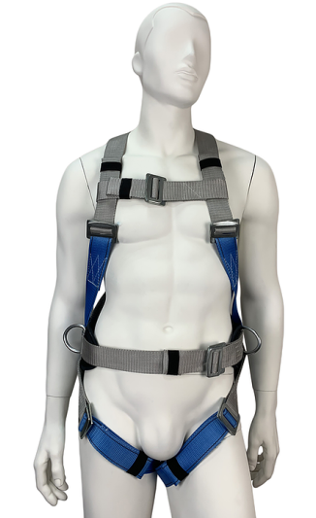 | УСП-2Жр "КОМФОРТ" | 995.00 ₽ | 985.00 ₽ | Размер: S,M,L (универсальный) Обхват пояса: 740 - 1440 мм Рост: до 200 см Обхват ног: до 100 см Вес: 1,15 кг

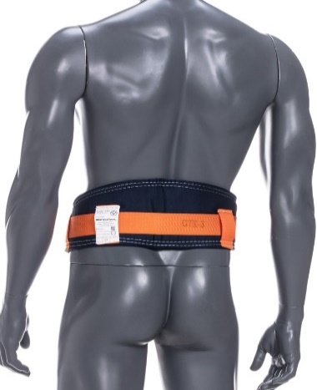

Серия привязей "Стандарт"
УДЕРЖИВАЮЩИЕ ПОЯСА (БЕЗЛЯМОЧНЫЕ)
№ п/п | Описание | Фото (+ ссылка на описание) | Обозначение | Стандартная цена (НДС 20%) | Партнёрская цена (НДС 20%) | Возможно увеличение размерного ряда! ▼
1 | Удерживающая привязь (безлямочная) без стропа | 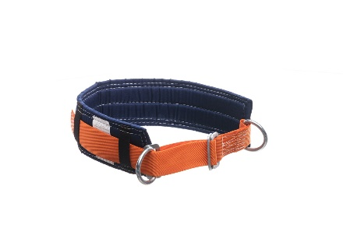 | УП-1 | 235.00 ₽ | 229.00 ₽ | Размер: S,M,L (универсальный) Обхват пояса: 740 - 1440 мм Вес: 0,50 кг
2 | Удерживающая привязь с уширенным кушаком (безлямочная) без стропа | 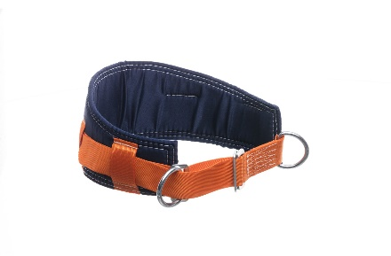 | УП-1 УК | 307.00 ₽ | 299.00 ₽ | Размер: S,M,L (универсальный) Обхват пояса: 740 - 1440 мм Вес: 0,60 кг
3 | Удерживающая привязь (безлямочная) со стропом А (лента) | 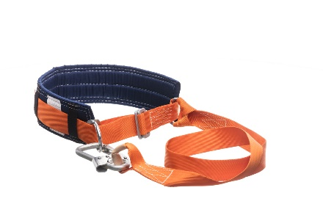 | УС-1А | 427.00 ₽ | 415.00 ₽ | Размер: S,M,L (универсальный) Обхват пояса: 740 - 1440 мм Вес: 0,90 кг
4 | Удерживающая привязь (безлямочная) со стропом Б (трос) | 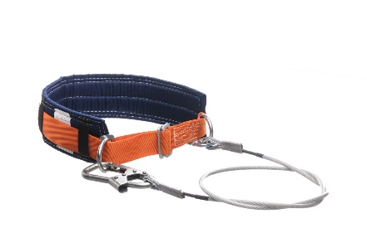 | УС-1Б | 545.00 ₽ | 529.00 ₽ | Размер: S,M,L (универсальный) Обхват пояса: 740 - 1440 мм Вес: 1,20 кг
5 | Удерживающая привязь (безлямочная) со стропом В (канат/верёвка) | 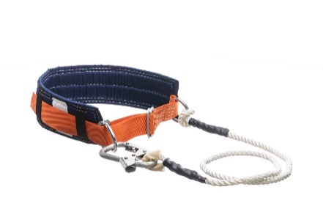 | УС-1В (канат) | 479.00 ₽ | 465.00 ₽ | Размер: S,M,L (универсальный) Обхват пояса: 740 - 1440 мм Вес: 0,95 кг
 |  |  | УС-1В (верёвка) | 499.00 ₽ | 485.00 ₽
6 | Удерживающая привязь (безлямочная) со стропом Г (цепь) | 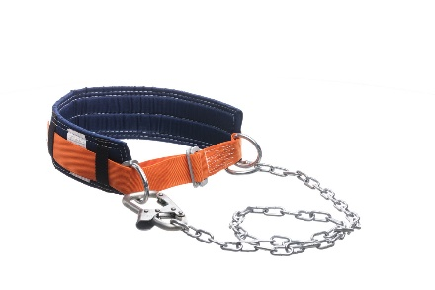 | УС-1Г | 513.00 ₽ | 499.00 ₽ | Размер: S,M,L (универсальный) Обхват пояса: 740 - 1440 мм Вес: 1,45 кг
МОДИФИКАЦИЯ С УШИРЕННЫМ КУШАКОМ |  |  | БЕЗЛЯМОЧНЫЕ ПОЯСА С АМОРТИЗАТОРОМ
7 | УК (уширенный кушак) + 71,00 руб. к стоимости |  | УС-1аА (лента) | 587.00 ₽ | 570.00 ₽ | Вес: 1,10 кг
8 |  |  | УС-1аБ (трос) | 701.00 ₽ | 681.00 ₽ | Вес: 1,40 кг
9 | Модификация доступна для всех моделей безлямочных поясов. |  | УС-1аВ (канат) | 615.00 ₽ | 599.00 ₽ | Вес: 1,15 кг
10 |  |  | УС-1аВ (верёвка) | 640.00 ₽ | 623.00 ₽ | Вес: 1,15 кг
11 |  |  | УС-1аГ (цепь) | 658.17 ₽ | 639.00 ₽ | Вес: 1,65 кг
УДЕРЖИВАЮЩИЕ ПРИВЯЗИ (С НАПЛЕЧНЫМИ ЛЯМКАМИ)
№ п/п | Описание | Фото (+ ссылка на описание) | Обозначение | Стандартная цена (НДС 20%) | Партнёрская цена (НДС 20%) | Возможно увеличение размерного ряда! ▼
12 | Удерживающая привязь с наплечными лямками (без стропа) | УС-2Д |  | 463.00 ₽ | 450.00 ₽ | Размер: S,M,L (универсальный) Обхват пояса: 740 - 1440 мм Рост: до 200 см Вес: 0,80 кг
 |  | 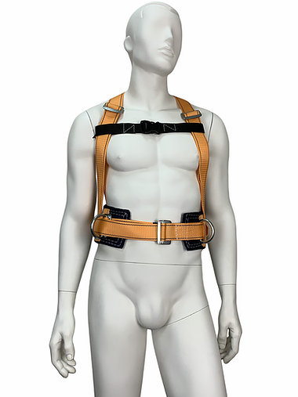 | 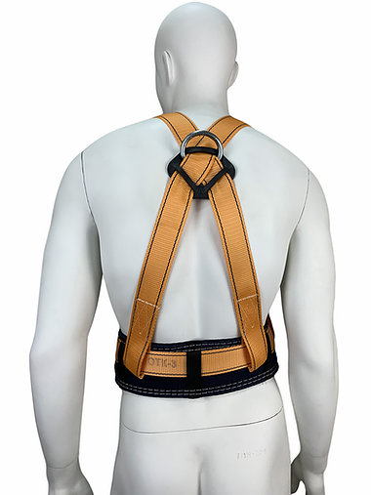
13 | Удерживающая система с наплечными лямками, со стропом А (лента) | 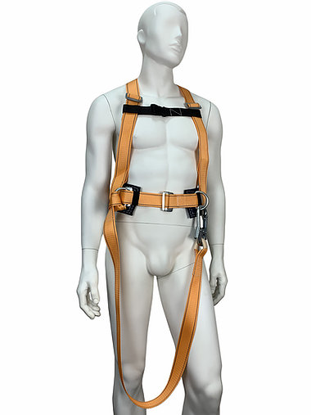 | УС-2АД | 637.00 ₽ | 619.00 ₽ | Размер: S,M,L (универсальный) Обхват пояса: 740 - 1440 мм Рост: до 200 см Вес: 1,25 кг
14 | Удерживающая система с наплечными лямками, со стропом Б (тросс) | 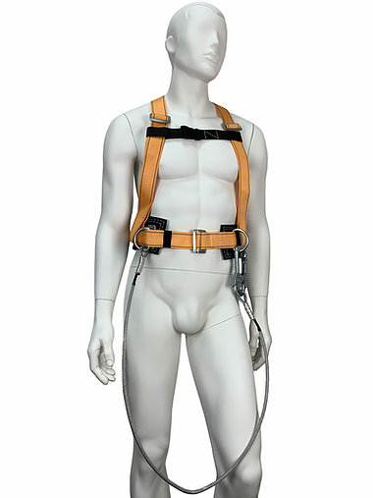 | УС-2БД | 753.00 ₽ | 732.00 ₽ | Размер: S,M,L (универсальный) Обхват пояса: 740 - 1440 мм Рост: до 200 см Вес: 1,55 кг
15 | Удерживающая система с наплечными лямками, со стропом В (канат/верёвка) | 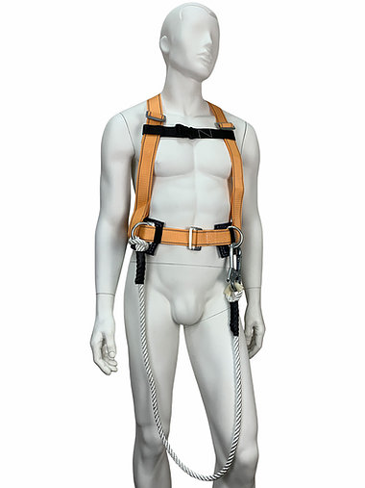 | УС-2ВД (канат) | 689.00 ₽ | 669.00 ₽ | Размер: S,M,L (универсальный) Обхват пояса: 740 - 1440 мм Рост: до 200 см Вес: 1,30 кг
 |  | 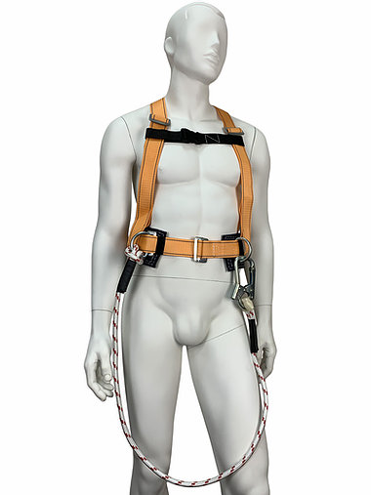 | УС-2ВД (верёвка) | 708.00 ₽ | 688.00 ₽ | Размер: S,M,L (универсальный) Обхват пояса: 740 - 1440 мм Рост: до 200 см Вес: 1,30 кг
16 | Удерживающая система с наплечными лямками, со стропом Г (цепь) | 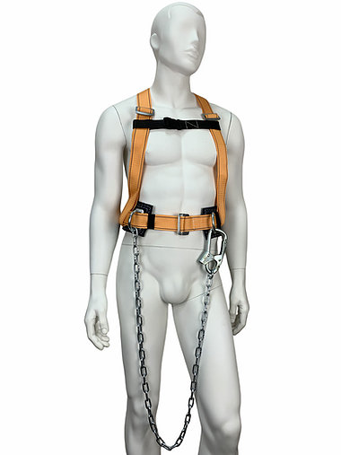 | УС-2ГД | 719.00 ₽ | 699.00 ₽ | Размер: S,M,L (универсальный) Обхват пояса: 740 - 1440 мм Рост: до 200 см Вес: 1,65 кг
МОДИФИКАЦИЯ С УШИРЕННЫМ КУШАКОМ |  |  | УДЕРЖИВАЮЩИЕ ПРИВЯЗИ С АМОРТИЗАТОРОМ
17 | УК (уширенный кушак) + 71,00 руб. к стоимости | 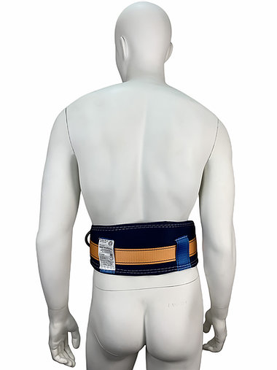 | УС-2аАД (лента) | 712.00 ₽ | 692.00 ₽ | Вес: 1,45 кг
18 |  |  | УС-2аБД (трос) | 819.00 ₽ | 796.00 ₽ | Вес: 1,75 кг
19 | Модификация доступна для всех моделей удерживающий привязей. |  | УС-2аВД (канат) | 730.00 ₽ | 709.00 ₽ | Вес: 1,50 кг
20 |  |  | УС-2аВД (верёвка) | 749.00 ₽ | 728.00 ₽ | Вес: 1,50 кг
21 |  |  | УС-2аГД (цепь) | 781.00 ₽ | 759.00 ₽ | Вес: 1,85 кг
СТРАХОВОЧНЫЕ ПРИВЯЗИ (С НАПЛЕЧНЫМИ И НАБЕДРЕННЫМИ ЛЯМКАМИ)
№ п/п | Описание | Фото (+ ссылка на описание) | Обозначение | Стандартная цена (НДС 20%) | Партнёрская цена (НДС 20%) | Возможно увеличение размерного ряда! ▼
22 | Страховочно-удерживающая привязь с наплечными и набедренными лямками, без стропа | УСП-2Ж |  | 307.00 ₽ | 523.00 ₽ | Размер: S,M,L (универсальный) Обхват пояса: 740 - 1440 мм Рост: до 200 см Обхват ног: до 100 см Вес: 1,10 кг
 |  | 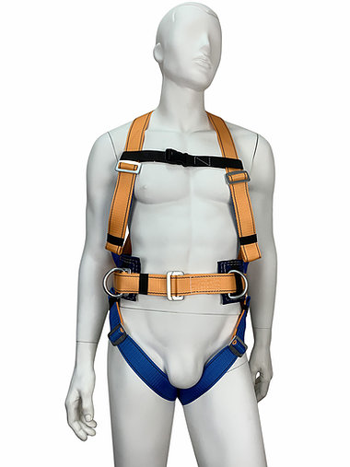
23 | Удерживающая страховочная система с наплечными и набедренными лямками, со стропом А (лента) | 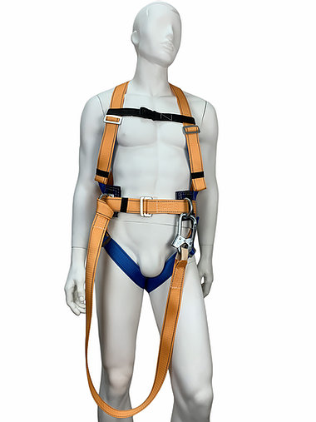 | УС-2АЖ | 757.00 ₽ | 735.00 ₽ | Размер: S,M,L (универсальный) Обхват пояса: 740 - 1440 мм Рост: до 200 см Обхват ног: до 100 см Вес: 1,55 кг
24 | Удерживающая страховочная система с наплечными и набедренными лямками, со стропом Б (трос) | 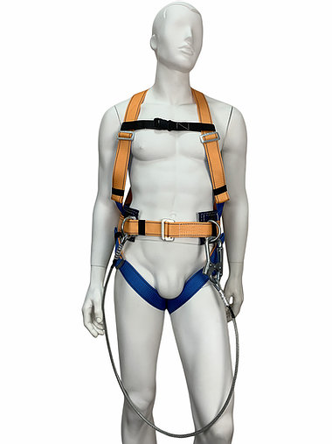 | УС-2БЖ | 925.00 ₽ | 899.00 ₽ | Размер: S,M,L (универсальный) Обхват пояса: 740 - 1440 мм Рост: до 200 см Обхват ног: до 100 см Вес: 1,80 кг
25 | Удерживающая страховочная система с наплечными и набедренными лямками, со стропом В (канат/верёвка) | 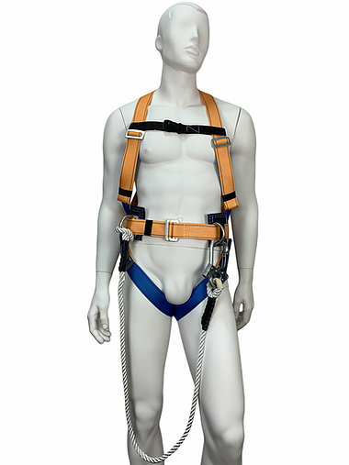 | УСП-2ВЖ (канат) | 818.00 ₽ | 795.00 ₽ | Размер: S,M,L (универсальный) Обхват пояса: 740 - 1440 мм Рост: до 200 см Обхват ног: до 100 см Вес: 1,55 кг
 |  |  | УСП-2ВЖ (верёвка) | 839.00 ₽ | 815.00 ₽ | Размер: S,M,L (универсальный) Обхват пояса: 740 - 1440 мм Рост: до 200 см Обхват ног: до 100 см Вес: 1,55 кг
26 | Удерживающая страховочная система с наплечными и набедренными лямками, со стропом Г (цепь) | 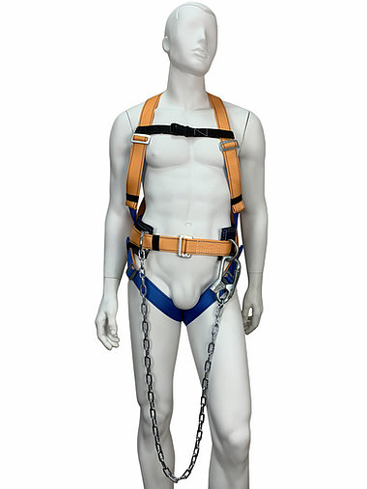 | УС-2ГЖ | 867.00 ₽ | 842.00 ₽ | Размер: S,M,L (универсальный) Обхват пояса: 740 - 1440 мм Рост: до 200 см Обхват ног: до 100 см Вес: 2,05 кг
МОДИФИКАЦИЯ С УШИРЕННЫМ КУШАКОМ |  |  | СТРАХОВОЧНЫЕ ПРИВЯЗИ С АМОРТИЗАТОРОМ
27 | УК (уширенный кушак) + 71,00 руб. к стоимости |  | УС-2аАЖ (лента) | 911.00 ₽ | 885.00 ₽ | Вес: 1,75 кг
28 |  |  | УС-2аБЖ (трос) | 1,117.00 ₽ | 1,085.00 ₽ | Вес: 2,00 кг
29 | Модификация доступна для всех моделей страховочно-удерживающих привязей. |  | УС-2аВЖ (канат) | 973.00 ₽ | 945.00 ₽ | Вес: 1,80 кг
30 |  |  | УС-2аВЖ (верёвка) | 986.00 ₽ | 958.00 ₽ | Вес: 1,80 кг
31 |  |  | УС-2аГЖ (цепь) | 1,022.00 ₽ | 993.00 ₽ | Вес: 2,25 кг
СТРАХОВОЧНЫЕ ПРИВЯЗИ "СТАНДАРТ"
№ п/п | Описание | Фото (+ ссылка на описание) | Обозначение | Стандартная цена (НДС 20%) | Партнёрская цена (НДС 20%) | Возможно увеличение размерного ряда! ▼
32 | Страховочно-удерживающая привязь с наплечными и набедренными лямками, двумя элементами крепления стропа для страховки и двумя - для удержания и позиционирования, без стропа | УСП-2Ж4 |  | 818.00 ₽ | 795.00 ₽ | Размер: S,M,L (универсальный) Обхват пояса: 740 - 1440 мм Рост: до 200 см Обхват ног: до 100 см Вес: 1,30 кг
 |  | 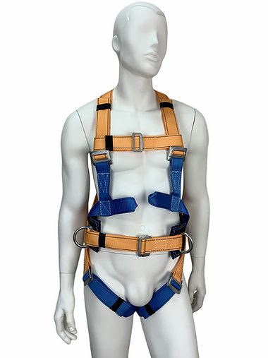 | 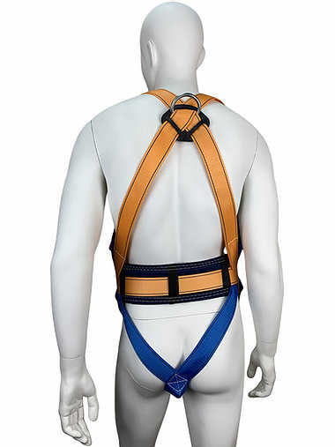
33 | Страховочно-удерживающая привязь с наплечными и набедренными лямками, двумя элементами крепления стропа для страховки и двумя - для удержания и позиционирования со стропами А, Б, В,Г |  | УСП-2Ж4 + строп А | 1,040.00 ₽ | 1,010.00 ₽
34 |  |  | УСП-2Ж4 + строп Б | 1,210.00 ₽ | 1,175.00 ₽
35 |  |  | УСП-2Ж4 + строп В (канат) | 1,105.00 ₽ | 1,070.00 ₽
36 |  |  | УСП-2Ж4 + строп В (верёвка) | 1,118.00 ₽ | 1,086.00 ₽
37 |  |  | УСП-2Ж4 + строп Г | 1,315.00 ₽ | 1,275.00 ₽
МОДИФИКАЦИЯ С УШИРЕННЫМ КУШАКОМ |  |  | СТРАХОВОЧНЫЕ ПРИВЯЗИ "СТАНДАРТ" С АМОРТИЗАТОРОМ
38 | УК (уширенный кушак) + 71,00 руб. к стоимости | 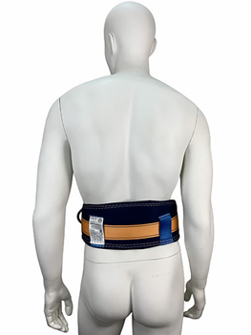 | УСП-2Ж4 + строп аА (лента) | 1,199.00 ₽ | 1,165.00 ₽
39 |  |  | УСП-2Ж4 + строп аБ (трос) | 1,375.00 ₽ | 1,335.00 ₽
40 | Модификация доступна для всех моделей страховочно-удерживающих привязей. |  | УСП-2Ж4 + строп аВ (канат) | 1,265.00 ₽ | 1,230.00 ₽
41 |  |  | УСП-2Ж4 + строп аВ (вер-ка) | 1,283.00 ₽ | 1,246.00 ₽
42 |  |  | УСП-2Ж4 + строп Аг (цепь) | 1,472.00 ₽ | 1,430.00 ₽
43 | Страховочно-удерживающая привязь с наплечными и набедренными лямками, без стропа | СП-3 |  | 538.00 ₽ | 523.00 ₽ | Размер: S,M,L (универсальный) Обхват пояса: 740 - 1440 мм Рост: до 200 см Обхват ног: до 100 см Вес: 1,35 кг
 |  | 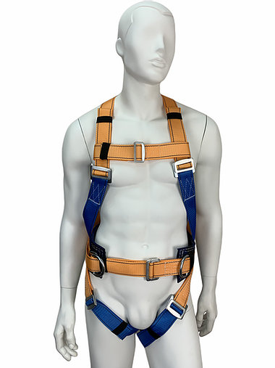
44 | Страховочно-удерживающая привязь с наплечными и набедренными лямками, стропами А, Б, В, Г |  | СП-3 + строп А (лента) | 760.00 ₽ | 738.00 ₽
45 |  |  | СП-3 + строп Б (трос) | 380.00 ₽ | 369.00 ₽
46 |  |  | СП-3 + строп В (канат) | 1,015.00 ₽ | 985.00 ₽
47 |  |  | СП-3 + строп В (верёвка) | 650.00 ₽ | 630.00 ₽
48 |  |  | СП-3 + строп Г (цепь) | 1,325.00 ₽ | 1,285.00 ₽
МОДИФИКАЦИЯ С УШИРЕННЫМ КУШАКОМ |  |  | СТРАХОВОЧНЫЕ ПРИВЯЗИ СП-3 С АМОРТИЗАТОРОМ
49 | УК (уширенный кушак) + 71,00 руб. к стоимости |  | СП-3 + строп аА (лента) | 895.00 ₽ | 868.00 ₽
50 |  |  | СП-3 + строп аБ (трос) | 515.00 ₽ | 499.00 ₽
51 | Модификация доступна для всех моделей страховочно-удерживающих привязей. |  | СП-3 + строп аВ (канат) | 1,150.00 ₽ | 1,115.00 ₽
52 |  |  | СП-3 + строп аВ (верёв.) | 785.00 ₽ | 760.00 ₽
53 |  |  | СП-3 + строп Аг (цепь) | 1,455.00 ₽ | 1,415.00 ₽
54 | Страховочно-удерживающая привязь с наплечными и набедренными лямками (без пояса) | 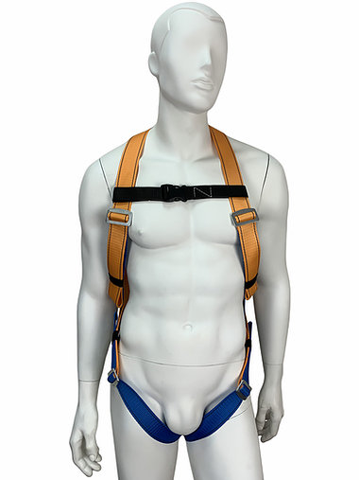 | УСП-2Ж (без пояса) | 405.00 ₽ | 392.00 ₽ | Размер: S,M,L (универсальный) Рост: до 200 см Обхват ног: до 100 см Вес: 0,65 кг
55 | Страховочно-удерживающая привязь с наплечными и набедренными лямками, двумя элементами (без пояса) | 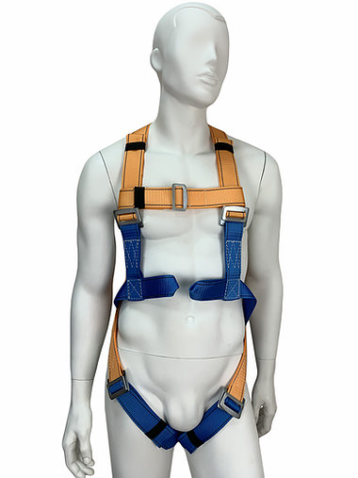 | УСП-2Ж4 (без пояса) | 675.00 ₽ | 655.00 ₽ | Размер: S,M,L (универсальный) Рост: до 200 см Обхват ног: до 100 см Вес: 0,70 кг

Страховочные стропы
СТРОП А :: ЛЕНТА
№ п/п | Описание | Фото (+ ссылка на описание) | Обозначение | Стандартная цена (НДС 20%) | Партнёрская цена (НДС 20%) | Возможно увеличение длины стропа! ▼
1 | Фал из полиэфирной ленты шириной 45 мм с малым монтажным карабином (раскрытие 25 м) и крепежной петлей (длина стропа 1,5 м) | 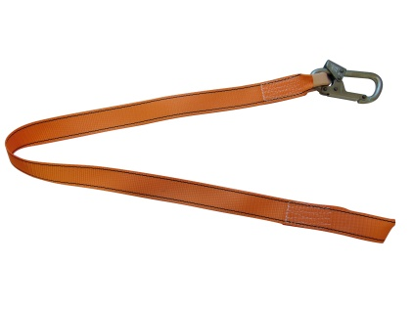 | Строп А (лента) | 220.00 ₽ | 215.00 ₽ | Длина: 1,50 м Вес: 0,45 кг
2 | Фал из полиэфирной ленты шириной 45 мм с большим монтажным карабином (раскрытие 50 мм) и крепежной петлей (длина стропа 1,5 м) | 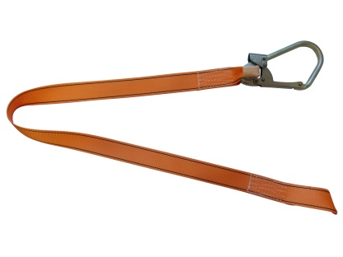 | Строп А (лента, вар. 2) | 380.00 ₽ | 369.00 ₽ | Длина: 1,50 м Вес: 0,52 кг
3 | Фал из полиэфирной ленты шириной 45 мм с двумя малыми монтажными карабинами (длина стропа 1,5 м) | 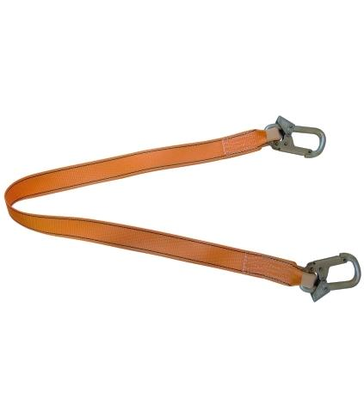 | Строп А + К25 (лента) | 370.00 ₽ | 360.00 ₽ | Длина: 1,50 м Вес: 0,75 кг
4 | Регулируемый фал из полиэфирной ленты шириной 45 мм с малым монтажным карабином (раскрытие 25 мм) и соединительным винтовым карабином (регулируемая длина стропа от 1 до 2 м) | 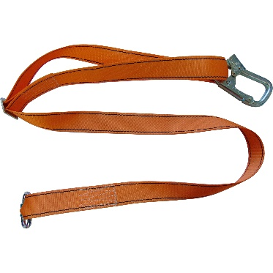 | Строп Арег + Кс (лента) | 340.00 ₽ | 329.00 ₽ | Длина: 1,00 - 2,00 м Вес: 0,60 кг
5 | Фал из полиэфирной ленты шириной 45 мм с амортизатором рывка, малым монтажным карабином (раскрытие 25 мм) и соединительным винтовым карабином (длина стропа 1,8 м) | 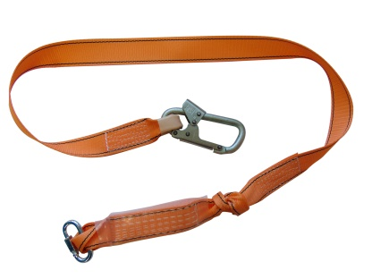 | Строп аА + Кс (лента) | 455.00 ₽ | 442.00 ₽ | Длина: 1,80 м Вес: 0,70 кг
6 | Фал из полиэфирной ленты шириной 45 мм с амортизатором, большим монтажным карабином (раскрытие 50 мм) и соединительным винтовым карабином (длина стропа 1,8 м) | 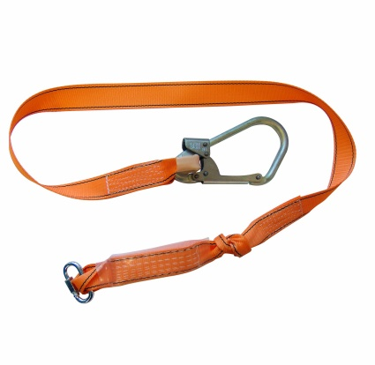 | Строп аА + Кс (лента, вар. 2) | 540.00 ₽ | 526.00 ₽ | Длина: 1,80 м Вес: 0,80 кг
7 | Двуплечий фал из полиэфирной ленты шириной 45 мм с амортизатором, двумя малыми монтажными карабинами (раскрытие 25 мм) и одним соединительным винтовым карабином (длина стропа 1,8 м) | 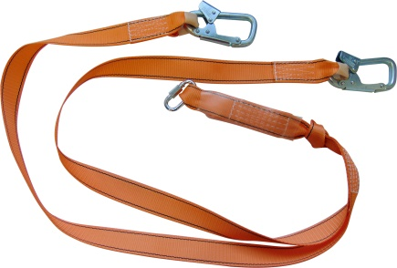 | Строп аАд+Кс (лента) | 670.00 ₽ | 668.00 ₽ | Длина: 1,80 м Вес: 1,10 кг
8 | Двуплечий фал из полиэфирной ленты шириной 45 мм с амортизатором, двумя большими монтажными карабинами (раскрытие 50 мм) и одним соединительным винтовым карабином (длина стропа 1,8 м) | 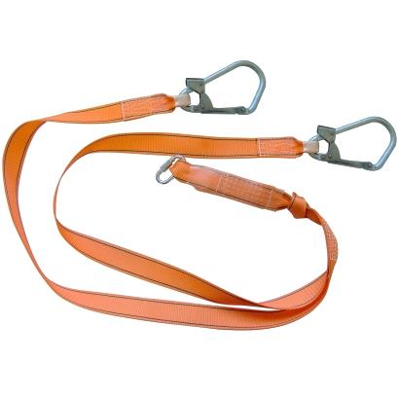 | Строп аАд+Кс (лента, вар. 2) | 865.00 ₽ | 839.00 ₽ | Длина: 1,80 м Вес: 1,30 кг
СТРОП Б :: ТРОС
№ п/п | Описание | Фото (+ ссылка на описание) | Обозначение | Стандартная цена (НДС 20%) | Партнёрская цена (НДС 20%) | Возможно увеличение длины стропа! ▼
9 | Фал из стального троса (d-8 мм) с малым монтажным карабином (раскрытие 25 мм) и D-образным кольцом (длина стропа 1,5 м) | 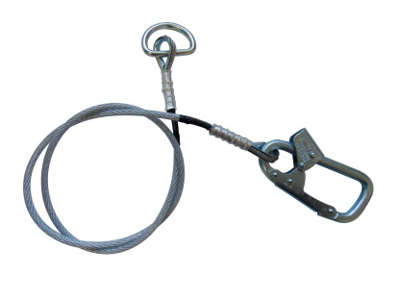 | Строп Б (трос) | 380.00 ₽ | 369.00 ₽ | Длина: 1,50 м Вес: 0,70 кг
10 | Фал из стального троса (d-8 мм) с малым монтажным карабином (раскрытие 25 мм) и соединительным винтовым карабином (длина стропа 1,5 м) | 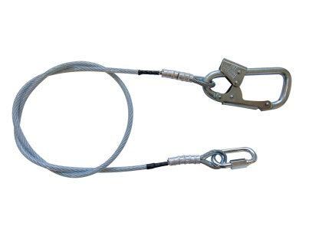 | Строп Б + Кс (трос) | 455.00 ₽ | 443.00 ₽ | Длина: 1,50 м Вес: 0,77 кг
11 | Фал из стального троса (d-8 мм) с бльшим монтажным карабином (раскрытие 50 мм) и соединительным винтовым карабином (длина стропа 1,5 м) | 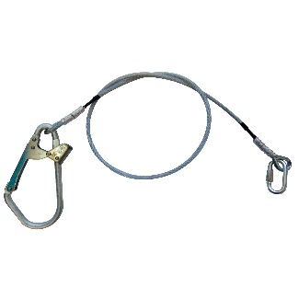 | Строп Б + Кс (трос, вар. 2) | 543.00 ₽ | 528.00 ₽ | Длина: 1,50 м Вес: 0,87 кг
12 | Фал из стального троса (d-8 мм) с амортизатором, малым монтажным карабином (раскрытие 25 мм) и соединительным винтовым карабином (длина стропа 1,8 м) | 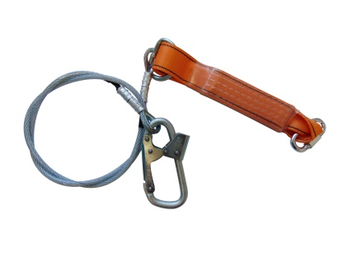 | Строп аБ + Кс (трос) | 601.00 ₽ | 584.00 ₽ | Длина: 1,80 м Вес: 0,95 кг
13 | Двуплечий фал из стального троса (d-8мм) с амортизатором, двумя малыми монтажными карабинами (раскрытие 25 мм) и соединительным винтовым карабином (длина стропа 1,8 м) | 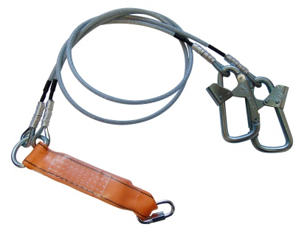 | Строп аБд + Кс (трос) | 965.00 ₽ | 938.00 ₽ | Длина: 1,80 м Вес: 1,65 кг
СТРОП В :: КАНАТ
№ п/п | Описание | Фото (+ ссылка на описание) | Обозначение | Стандартная цена (НДС 20%) | Партнёрская цена (НДС 20%) | Возможно увеличение длины стропа! ▼
14 | Фал из полиамидного каната с монтажным карабином и крепежной петлей (длина стропа 1,5 м) | 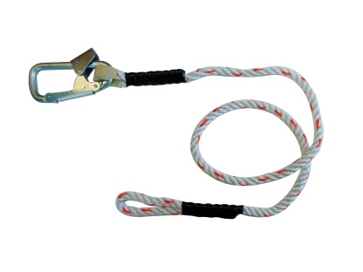 | Строп В (канат) | 252.00 ₽ | 245.00 ₽ | Длина: 1,50 м Вес: 0,45 кг
15 | Фал из полиамидного каната с монтажным карабином исоединительным карабином (длина стропа 1,5 м) | 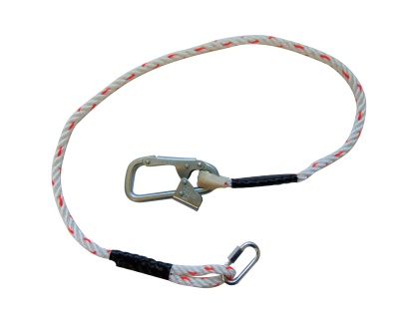 | Строп В + Кс (канат) | 325.00 ₽ | 315.00 ₽ | Длина: 1,50 м Вес: 0,52 кг
16 | Фал из полиамидного каната с больщим монтажным карабином исоединительным карабином (длина стропа 1,5 м) | 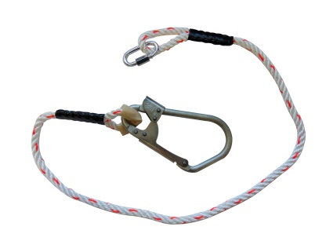 | Строп В + Кс (канат, вар. 2) | 410.00 ₽ | 399.00 ₽ | Длина: 1,50 м Вес: 0,62 кг
17 | Фал из регулируемого полиамидного каната с монтажным карабином и соединительным карабином (регулируемая длина стропа от 1 до 2 м) | 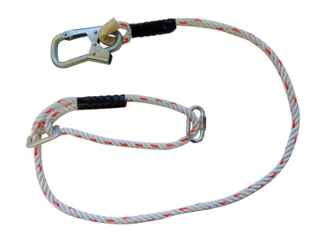 | Строп Врег + Кс (канат) | 368.00 ₽ | 358.00 ₽ | Длина: 1,00 - 2,00 м Вес: 0,60 кг
18 | Фал из регулируемого полиамидного каната с больщим монтажным карабином и соединительным карабином (регулируемая длина стропа от 1 до 2 м) |  | Строп Врег + Кс (канат, вар. 2) | 455.00 ₽ | 441.00 ₽ | Длина: 1,00 - 2,00 м Вес: 0,70 кг
19 | Фал из полиамидного каната с амортизатором с двумя карабинами, монтажным и соединительным (длина стропа 1,8 м) |  | Строп аВ + Кс (канат) | 487.00 ₽ | 473.00 ₽ | Длина: 1,80 м Вес: 0,70 кг
20 | Фал из полиамидного каната с амортизатором с двумя карабинами, большим монтажным и соединительным (длина стропа 1,8 м) |  | Строп аВ + Кс (канат, вар. 2) | 568.00 ₽ | 552.00 ₽ | Длина: 1,80 м Вес: 0,80 кг
21 | Страховочный строп, двуплечий фал из полиамидного каната с амортизатором, двумя монтажными и одним соединительным карабином (длина стропа 1,8 м) |  | Строп аВд+Кс (канат) | 745.00 ₽ | 724.00 ₽ | Длина: 1,80 м Вес: 1,15 кг
22 | Страховочный строп, двуплечий фал из полиамидного каната с амортизатором, двумя монтажными и одним соединительным карабином (длина стропа 1,8 м) |  | Строп аВд+Кс (канат, вар. 2) | 915.00 ₽ | 889.00 ₽ | Длина: 1,80 м Вес: 1,35 кг
СТРОП В :: ВЕРЁВКА
№ п/п | Описание | Фото (+ ссылка на описание) | Обозначение | Стандартная цена (НДС 20%) | Партнёрская цена (НДС 20%) | Возможно увеличение длины стропа! ▼
46 | Фал из полиамидной верёвки с монтажным карабином и крепежной петлей (длина стропа 1,5 м) |  | Строп В (верёвка) | 269.00 ₽ | 262.00 ₽ | Длина: 1,50 м Вес: 0,45 кг
47 | Фал из полиамидной верёвки с большим монтажным карабином и крепежной петлей (длина стропа 1,5 м) |  | Строп В (верёвка, вар. 2) | 347.00 ₽ | 337.00 ₽ | Длина: 1,50 м Вес: 0,53 кг
23 | Фал из полиамидной верёвки с монтажным карабином исоединительным карабином (длина стропа 1,5 м) |  | Строп В + Кс (верёвка) | 345.00 ₽ | 335.00 ₽ | Длина: 1,50 м Вес: 0,52 кг
24 | Фал из полиамидной верёвки с больщим монтажным карабином исоединительным карабином (длина стропа 1,5 м) |  | Строп В + Кс (верёвка, вар. 2) | 430.00 ₽ | 418.00 ₽ | Длина: 1,50 м Вес: 0,62 кг
25 | Фал из регулируемого полиамидной верёвки с монтажным карабином и соединительным карабином (регулируемая длина стропа от 1 до 2 м) |  | Строп Врег + Кс (верёвка) | 395.00 ₽ | 382.00 ₽ | Длина: 1,00 - 2,00 м Вес: 0,60 кг
26 | Фал из регулируемого полиамидной верёвки с больщим монтажным карабином и соединительным карабином (регулируемая длина стропа от 1 до 2 м) |  | Строп Врег + Кс (верёвка, вар. 2) | 480.00 ₽ | 468.00 ₽ | Длина: 1,00 - 2,00 м Вес: 0,70 кг
27 | Фал из полиамидной верёвки с амортизатором с двумя карабинами, монтажным и соединительным (длина стропа 1,8 м) |  | Строп аВ + Кс (верёвка) | 500.00 ₽ | 486.00 ₽ | Длина: 1,80 м Вес: 0,70 кг
28 | Фал из полиамидной верёвки с амортизатором с двумя карабинами, большим монтажным и соединительным (длина стропа 1,8 м) |  | Строп аВ + Кс (верёвка, вар. 2) | 595.00 ₽ | 575.00 ₽ | Длина: 1,80 м Вес: 0,80 кг
29 | Страховочный строп, двуплечий фал из полиамидной верёвки с амортизатором, двумя монтажными и одним соединительным карабином (длина стропа 1,8 м) |  | Строп аВд+Кс (верёвка) | 785.00 ₽ | 765.00 ₽ | Длина: 1,80 м Вес: 1,15 кг
30 | Страховочный строп, двуплечий фал из полиамидной верёвки с амортизатором, двумя большими монтажными и одним соединительным карабином (длина стропа 1,8 м) |  | Строп аВд+Кс (верёвка, вар. 2) | 950.00 ₽ | 925.00 ₽ | Длина: 1,80 м Вес: 1,35 кг
СТРОП Г :: ЦЕПЬ
№ п/п | Описание | Фото (+ ссылка на описание) | Обозначение | Стандартная цена (НДС 20%) | Партнёрская цена (НДС 20%) | Увеличение длины стропа невозможно! ˟
31 | Фал из цепи с монтажным карабином и D-образным кольцом (длина стропа 1,45 м) |  | Строп Г (цепь) | 307.00 ₽ | 299.00 ₽ | Длина: 1,50 м Вес: 0,95 кг
32 | Фал из цепи с большим монтажным карабином и D-образным кольцом (длина стропа 1,45 м) |  | Строп Г (цепь, вар. 2) | 385.00 ₽ | 374.00 ₽ | Длина: 1,50 м Вес: 1,03 кг
33 | Фал из цепи с монтажным карабином и соединительным карабином (длина стропа 1,45 м) |  | Строп Г + Кс (цепь) | 383.00 ₽ | 372.00 ₽ | Длина: 1,50 м Вес: 1,05 кг
34 | Фал из цепи с бтльшим монтажным карабином и соединительным карабином (длина стропа 1,45 м) |  | Строп Г + Кс (цепь, вар. 2) | 468.00 ₽ | 455.00 ₽ | Длина: 1,50 м Вес: 1,15 кг
35 | Фал из цепи с амортизатором монтажным карабином и соединительным карабином (длина стропа 1,8 м) |  | Строп аГ + Кс (цепь) | 530.00 ₽ | 515.00 ₽ | Длина: 1,80 м Вес: 1,25 кг
36 | Фал из цепи с амортизатором большим монтажным карабином и соединительным карабином (длина стропа 1,8 м) |  | Строп аГ + Кс (цепь) | 615.00 ₽ | 595.00 ₽ | Длина: 1,80 м Вес: 1,35 кг

